本島側
（別紙）
選択約款・要綱解約届 兼 特定小売供給約款（従量電灯）適用申込書

No | 電気番号 | 契約者名 | 需要場所住所
1
2
3
4
5
6
7
8
9
10
11
12
13
14
15
16
17
18
19
20

印
 | 202 年 月 日
 | 申込者名

Y1410-12-130 制改定日：2023年3月17日

No | 電気番号 | 契約者名 | 需要場所住所 | ↓ 必要に応じて印刷範囲を変更
21
22
23
24
25
26
27
28
29
30
No | 電気番号 | 契約者名 | 需要場所住所
31
32
33
34
35
36
37
38
39
40
41
42
43
44
45
46
47
48
49
50

離島側
契約種別変更申込書（離島等供給約款）

沖縄電力株式会社 御中

現在適用されている以下の契約種別について、貴社の離島等供給約款を承認のうえ、20 年 月 日付で新たな契約種別への変更を
希望します。

No | 電気番号 | 契約者名 | 需要場所住所 | 契約メニュー
1
2
3
4
5
6
7
8
9
10
 | 202 年 月 日
 | 記名
印

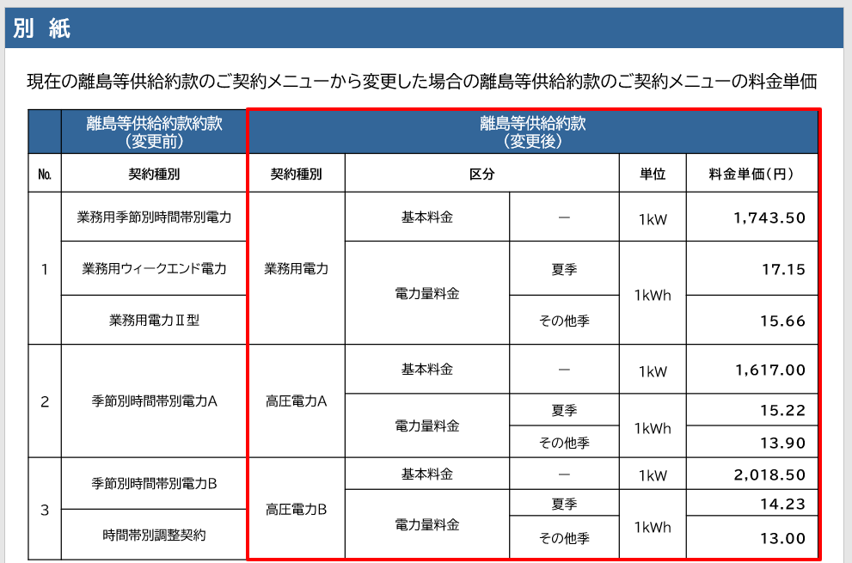

No | 電気番号 | 契約者名 | 需要場所住所 | 契約種別 | ↓ 必要に応じて印刷範囲を変更
11
12
13
14
15
16
17
18
19
20
21
22
23
24
25
26
27
28
29
30
No | 電気番号 | 契約者名 | 需要場所住所 | 契約種別
31
32
33
34
35
36
37
38
39
40
41
42
43
44
45
46
47
48
49
50

